Geo6
Распределение межбанковского оборота кассового рынка RUB/EUR по регионам расположения контрагентов кредитных организаций, представляющих отчетность по форме № 0409701.

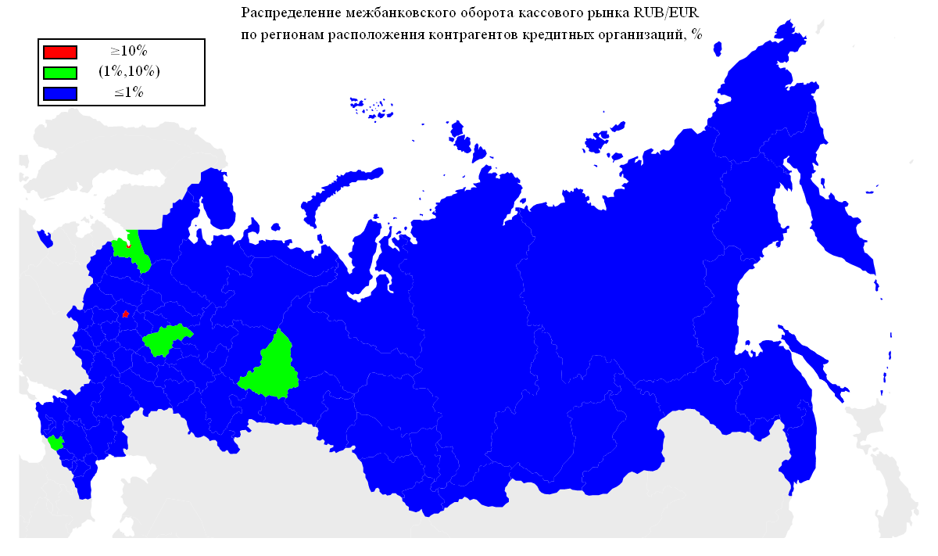
Оборот | Географическая территория
72.81% | Г МОСКВА
11.79% | Г САНКТ-ПЕТЕРБУРГ
6.63% | НИЖЕГОРОДСКАЯ ОБЛАСТЬ
1.80% | СВЕРДЛОВСКАЯ ОБЛАСТЬ
1.72% | ЛЕНИНГРАДСКАЯ ОБЛАСТЬ
1.49% | КАРАЧАЕВО-ЧЕРКЕССКАЯ РЕСПУБЛИКА
0.43% | РЕСПУБЛИКА ТАТАРСТАН
0.41% | ЧЕЛЯБИНСКАЯ ОБЛАСТЬ
0.38% | ПЕРМСКИЙ КРАЙ
0.34% | САМАРСКАЯ ОБЛАСТЬ
0.23% | ЛИПЕЦКАЯ ОБЛАСТЬ
0.20% | РЕСПУБЛИКА БАШКОРТОСТАН
0.15% | ОМСКАЯ ОБЛАСТЬ
0.11% | ВОЛОГОДСКАЯ ОБЛАСТЬ
0.11% | УДМУРТСКАЯ РЕСПУБЛИКА
0.11% | КАЛУЖСКАЯ ОБЛАСТЬ
0.08% | РЕСПУБЛИКА МОРДОВИЯ
0.08% | УЛЬЯНОВСКАЯ ОБЛАСТЬ
0.08% | ТУЛЬСКАЯ ОБЛАСТЬ
0.07% | РЕСПУБЛИКА ДАГЕСТАН
0.07% | САРАТОВСКАЯ ОБЛАСТЬ
0.06% | КРАСНОДАРСКИЙ КРАЙ
0.06% | ИВАНОВСКАЯ ОБЛАСТЬ
0.06% | ТЮМЕНСКАЯ ОБЛАСТЬ
0.06% | СМОЛЕНСКАЯ ОБЛАСТЬ
0.06% | ЧУВАШСКАЯ РЕСПУБЛИКА
0.05% | НОВОСИБИРСКАЯ ОБЛАСТЬ
0.05% | РЯЗАНСКАЯ ОБЛАСТЬ
0.05% | ТАМБОВСКАЯ ОБЛАСТЬ
0.04% | КАБАРДИНО-БАЛКАРСКАЯ РЕСПУБЛИКА
0.03% | РЕСПУБЛИКА СЕВЕРНАЯ ОСЕТИЯ-АЛАНИЯ
0.03% | РЕСПУБЛИКА САХА(ЯКУТИЯ)
0.03% | ПРИМОРСКИЙ КРАЙ
0.03% | РОСТОВСКАЯ ОБЛАСТЬ
0.03% | ИРКУТСКАЯ ОБЛАСТЬ
0.03% | БЕЛГОРОДСКАЯ ОБЛАСТЬ
0.02% | ПСКОВСКАЯ ОБЛАСТЬ
0.02% | СТАВРОПОЛЬСКИЙ КРАЙ
0.02% | ОРЕНБУРГСКАЯ ОБЛАСТЬ
0.02% | РЕСПУБЛИКА КОМИ
0.02% | АЛТАЙСКИЙ КРАЙ
0.02% | АМУРСКАЯ ОБЛАСТЬ
0.01% | КУРГАНСКАЯ ОБЛАСТЬ
0.01% | МОСКОВСКАЯ ОБЛАСТЬ
0.01% | КИРОВСКАЯ ОБЛАСТЬ
0.01% | ВОРОНЕЖСКАЯ ОБЛАСТЬ

Geo5
Распределение межбанковского оборота кассового рынка RUB/USD по регионам расположения контрагентов кредитных организаций, представляющих отчетность по форме № 0409701.

Оборот | Географическая территория
90.29% | Г МОСКВА
4.41% | Г САНКТ-ПЕТЕРБУРГ
4.13% | ТЮМЕНСКАЯ ОБЛАСТЬ
0.27% | ЧЕЛЯБИНСКАЯ ОБЛАСТЬ
0.17% | НИЖЕГОРОДСКАЯ ОБЛАСТЬ
0.16% | СМОЛЕНСКАЯ ОБЛАСТЬ
0.11% | НОВОСИБИРСКАЯ ОБЛАСТЬ
0.07% | ЛЕНИНГРАДСКАЯ ОБЛАСТЬ
0.06% | РЕСПУБЛИКА ТАТАРСТАН
0.05% | САМАРСКАЯ ОБЛАСТЬ
0.04% | КАРАЧАЕВО-ЧЕРКЕССКАЯ РЕСПУБЛИКА
0.03% | СВЕРДЛОВСКАЯ ОБЛАСТЬ
0.02% | РОСТОВСКАЯ ОБЛАСТЬ
0.02% | ПРИМОРСКИЙ КРАЙ
0.01% | ЛИПЕЦКАЯ ОБЛАСТЬ
0.01% | УДМУРТСКАЯ РЕСПУБЛИКА
0.01% | ХАБАРОВСКИЙ КРАЙ
0.01% | РЕСПУБЛИКА ДАГЕСТАН
0.01% | ОМСКАЯ ОБЛАСТЬ
0.01% | РЕСПУБЛИКА БАШКОРТОСТАН
0.01% | ВОЛОГОДСКАЯ ОБЛАСТЬ
0.01% | КИРОВСКАЯ ОБЛАСТЬ
0.01% | КРАСНОДАРСКИЙ КРАЙ
0.01% | РЕСПУБЛИКА МОРДОВИЯ

Geo4
Географическая структура межбанковского оборота сделок swap пары EUR/USD по местонахождению контрагента-нерезидента.

Оборот | Географическая территория
80.00% | ЗАПАДНАЯ ЕВРОПА
14.16% | СНГ
3.01% | СЕВЕРНАЯ ЕВРОПА
2.11% | ВОСТОЧНАЯ ЕВРОПА
0.62% | КИПР
0.09% | ЮЖНАЯ ЕВРОПА
0.01% | АЗИЯ

 |  | ЗАПАДНАЯ ЕВРОПА | АВСТРИЯ
 |  |  | БЕЛЬГИЯ
 |  |  | ГЕРМАНИЯ
 |  |  | НИДЕРЛАНДЫ
 |  |  | СОЕДИНЕННОЕ КОРОЛЕВСТВО
 |  |  | ФРАНЦИЯ
 |  |  | ШВЕЙЦАРИЯ
 |  | СНГ | АРМЕНИЯ
 |  |  | БЕЛАРУСЬ
 |  |  | КАЗАХСТАН
 |  |  | МОЛДОВА, РЕСПУБЛИКА
 |  |  | ТАДЖИКИСТАН
 |  |  | УКРАИНА
 |  | СЕВЕРНАЯ ЕВРОПА | ДАНИЯ
 |  |  | ЛАТВИЯ
 |  | ВОСТОЧНАЯ ЕВРОПА | ВЕНГРИЯ
 |  | КИПР | КИПР
 |  | ЮЖНАЯ ЕВРОПА | СЛОВЕНИЯ
 |  | АЗИЯ | ГРУЗИЯ

* - Деление стран по географическим территориям основывается на данных энциклопедии 'ВикипедиЯ' (ru.wikipedia.org).

Geo3
Географическая структура межбанковского оборота кассового рынка пары EUR/USD по местонахождению контрагента-нерезидента.

Оборот | Географическая территория
89.31% | ЗАПАДНАЯ ЕВРОПА
6.57% | СНГ
2.74% | СЕВЕРНАЯ ЕВРОПА
0.60% | СЕВЕРНАЯ АМЕРИКА
0.41% | АЗИЯ
0.14% | ЮЖНАЯ АМЕРИКА
0.12% | ЮЖНАЯ ЕВРОПА
0.10% | АВСТРАЛИЯ
0.01% | КИПР
0.00% | ВОСТОЧНАЯ ЕВРОПА
0.00% | АФРИКА

 |  | ЗАПАДНАЯ ЕВРОПА | АВСТРИЯ
 |  |  | ГЕРМАНИЯ
 |  |  | НИДЕРЛАНДЫ
 |  |  | СОЕДИНЕННОЕ КОРОЛЕВСТВО
 |  |  | ФРАНЦИЯ
 |  |  | ШВЕЙЦАРИЯ
 |  | СНГ | АЗЕРБАЙДЖАН
 |  |  | АРМЕНИЯ
 |  |  | БЕЛАРУСЬ
 |  |  | КАЗАХСТАН
 |  |  | КИРГИЗИЯ
 |  |  | МОЛДОВА, РЕСПУБЛИКА
 |  |  | ТАДЖИКИСТАН
 |  |  | УЗБЕКИСТАН
 |  |  | УКРАИНА
 |  | СЕВЕРНАЯ ЕВРОПА | ДАНИЯ
 |  |  | ЛАТВИЯ
 |  |  | ШВЕЦИЯ
 |  |  | ЭСТОНИЯ
 |  | СЕВЕРНАЯ АМЕРИКА | СОЕДИНЕННЫЕ ШТАТЫ
 |  | АЗИЯ | ГОНКОНГ
 |  |  | ГРУЗИЯ
 |  |  | ИЗРАИЛЬ
 |  |  | ИНДИЯ
 |  |  | ИРАН, ИСЛАМСКАЯ РЕСПУБЛИКА
 |  |  | КОРЕЯ, НАРОДНО-ДЕМОКРАТИЧЕСКАЯ РЕСПУБЛИКА
 |  |  | КОРЕЯ, РЕСПУБЛИКА
 |  |  | МОНГОЛИЯ
 |  |  | ЯПОНИЯ
 |  | ЮЖНАЯ АМЕРИКА | ГАЙАНА
 |  |  | ПАРАГВАЙ
 |  | ЮЖНАЯ ЕВРОПА | ИСПАНИЯ
 |  |  | СЕРБИЯ
 |  |  | СЛОВЕНИЯ
 |  | АВСТРАЛИЯ | АВСТРАЛИЯ
 |  | КИПР | КИПР
 |  | ВОСТОЧНАЯ ЕВРОПА | ПОЛЬША
 |  | АФРИКА | АНГОЛА

* - Деление стран по географическим территориям основывается на данных энциклопедии 'ВикипедиЯ' (ru.wikipedia.org).

Geo2
Географическая структура межбанковского оборота сделок swap пары RUB/USD по местонахождению контрагента-нерезидента.

Оборот | Географическая территория
87.73% | ЗАПАДНАЯ ЕВРОПА
3.44% | КИПР
2.45% | ЮЖНАЯ АМЕРИКА
2.29% | СЕВЕРНАЯ ЕВРОПА
1.36% | ЮЖНАЯ ЕВРОПА
1.34% | СНГ
0.69% | ВОСТОЧНАЯ ЕВРОПА
0.58% | СЕВЕРНАЯ АМЕРИКА
0.11% | АЗИЯ
0.01% | ТУРЦИЯ

 |  | ЗАПАДНАЯ ЕВРОПА | АВСТРИЯ
 |  |  | БЕЛЬГИЯ
 |  |  | ГЕРМАНИЯ
 |  |  | ИРЛАНДИЯ
 |  |  | НИДЕРЛАНДЫ
 |  |  | СОЕДИНЕННОЕ КОРОЛЕВСТВО
 |  |  | ФРАНЦИЯ
 |  |  | ШВЕЙЦАРИЯ
 |  | КИПР | КИПР
 |  | ЮЖНАЯ АМЕРИКА | ГАЙАНА
 |  |  | ПАРАГВАЙ
 |  |  | ФРАНЦУЗСКАЯ ГВИАНА
 |  | СЕВЕРНАЯ ЕВРОПА | ЛАТВИЯ
 |  |  | ФИНЛЯНДИЯ
 |  |  | ШВЕЦИЯ
 |  | ЮЖНАЯ ЕВРОПА | ИТАЛИЯ
 |  |  | СЛОВЕНИЯ
 |  | СНГ | АРМЕНИЯ
 |  |  | БЕЛАРУСЬ
 |  |  | КАЗАХСТАН
 |  |  | КИРГИЗИЯ
 |  |  | МОЛДОВА, РЕСПУБЛИКА
 |  |  | ТАДЖИКИСТАН
 |  |  | УКРАИНА
 |  | ВОСТОЧНАЯ ЕВРОПА | ВЕНГРИЯ
 |  |  | ПОЛЬША
 |  |  | СЛОВАКИЯ
 |  |  | ЧЕШСКАЯ РЕСПУБЛИКА
 |  | СЕВЕРНАЯ АМЕРИКА | СОЕДИНЕННЫЕ ШТАТЫ
 |  | АЗИЯ | ГРУЗИЯ
 |  |  | ИЗРАИЛЬ
 |  |  | КОРЕЯ, РЕСПУБЛИКА
 |  |  | ЯПОНИЯ
 |  | ТУРЦИЯ | ТУРЦИЯ

* - Деление стран по географическим территориям основывается на данных энциклопедии 'ВикипедиЯ' (ru.wikipedia.org).

Geo1
Географическая структура межбанковского оборота кассового рынка пары RUB/USD по местонахождению контрагента-нерезидента.

Оборот | Географическая территория
83.79% | ЗАПАДНАЯ ЕВРОПА
5.03% | СЕВЕРНАЯ ЕВРОПА
4.92% | ЮЖНАЯ АМЕРИКА
2.88% | КИПР
2.56% | СНГ
0.44% | СЕВЕРНАЯ АМЕРИКА
0.32% | АЗИЯ
0.03% | ВОСТОЧНАЯ ЕВРОПА
0.02% | ЮЖНАЯ ЕВРОПА
0.00% | АФРИКА

 |  | ЗАПАДНАЯ ЕВРОПА | АВСТРИЯ
 |  |  | БЕЛЬГИЯ
 |  |  | ГЕРМАНИЯ
 |  |  | ИРЛАНДИЯ
 |  |  | ЛИХТЕНШТЕЙН
 |  |  | ЛЮКСЕМБУРГ
 |  |  | НИДЕРЛАНДЫ
 |  |  | СОЕДИНЕННОЕ КОРОЛЕВСТВО
 |  |  | ФРАНЦИЯ
 |  |  | ШВЕЙЦАРИЯ
 |  | СЕВЕРНАЯ ЕВРОПА | ДАНИЯ
 |  |  | ЛАТВИЯ
 |  |  | ЛИТВА
 |  |  | ФИНЛЯНДИЯ
 |  |  | ШВЕЦИЯ
 |  |  | ЭСТОНИЯ
 |  | ЮЖНАЯ АМЕРИКА | ГАЙАНА
 |  |  | ПАРАГВАЙ
 |  | КИПР | КИПР
 |  | СНГ | АЗЕРБАЙДЖАН
 |  |  | АРМЕНИЯ
 |  |  | БЕЛАРУСЬ
 |  |  | КАЗАХСТАН
 |  |  | КИРГИЗИЯ
 |  |  | МОЛДОВА, РЕСПУБЛИКА
 |  |  | ТАДЖИКИСТАН
 |  |  | ТУРКМЕНИЯ
 |  |  | УЗБЕКИСТАН
 |  |  | УКРАИНА
 |  | СЕВЕРНАЯ АМЕРИКА | ДОМИНИКА
 |  |  | НИКАРАГУА
 |  |  | СОЕДИНЕННЫЕ ШТАТЫ
 |  | АЗИЯ | ВЬЕТНАМ
 |  |  | ГОНКОНГ
 |  |  | ГРУЗИЯ
 |  |  | ИЗРАИЛЬ
 |  |  | КИТАЙ
 |  |  | КОРЕЯ, РЕСПУБЛИКА
 |  |  | МОНГОЛИЯ
 |  |  | НЕПАЛ
 |  |  | ОБЪЕДИНЕННЫЕ АРАБСКИЕ ЭМИРАТЫ
 |  |  | СИНГАПУР
 |  |  | ЯПОНИЯ
 |  | ВОСТОЧНАЯ ЕВРОПА | ВЕНГРИЯ
 |  |  | ПОЛЬША
 |  |  | ЧЕШСКАЯ РЕСПУБЛИКА
 |  | ЮЖНАЯ ЕВРОПА | ГРЕЦИЯ
 |  |  | СЛОВЕНИЯ
 |  | АФРИКА | МАВРИКИЙ
 |  |  | РУАНДА

* - Деление стран по географическим территориям основывается на данных энциклопедии 'ВикипедиЯ' (ru.wikipedia.org).

